PtSLEv ACVnoF
Calculadora del "Tiempo medio con Evento" (t con Ev) y de la "Prolongación del Tiempo medio con Evento (Pt con Ev)"

20161110-ECA 2,1y, DM2 EnfCVóERC 83% [Semagl vs Plc], =Mort yCV, -ACV +Ret. Marso
Marso SP, Bain SC, Consoli A, Eliaschewitz FG, on behalf of the SUSTAIN-6 Investigators. Semaglutide and Cardiovascular Outcomes in Patients with Type 2 Diabetes. N Engl J Med. 2016 Nov 10;375(19):1834-1844.
ACV no fatal | Área Bajo la Curva (ABC) por píxeles |  |  |  | Supervivencia | años
1 | 15860 |  |  |  | 5.0% | 2 |  |  |  | 44 | 255
2 | 2973 |  |  |  |  | El área de referencia representa | 0.10 | años |  | 84 | 255
3 | 4955 |  |  |  |  |  |  |  |  | 84 | 255
 |  |  | Área Bajo la Curva (ABC) por píxeles | Tiempo medio que permenecen con evento |  |  | Tiempo medio de Supervivencia Libre de Evento (tSLEv)
 |  | Área de referencia | 15860 | 0.10 | años |  | 1.9 | años
 |  | Semaglutida, n= 1648 | 2973 | 0.02 | años |  | 2.0 | años
 |  | Placebo, n= 1649 | 4955 | 0.03 | años |  | 2.0 | años

 |  |  |  | Diferencia | 0.01 | años | en | 2.0 | años
 |  |  |  |  | 4.6 | días | en | 2.0 | años

Tabla 2.1 : Cálculo del "Tiempo medio de Supervivencia Libre de Evento"(tSLEv) por las áreas bajo las curvas
 | Semaglutida, n= 1648 | Placebo, n= 1649
En un área de: | Media t con Ev, | Media t con Ev, | Dif Medias = PtSLEv, |  | Dif Medias = PtSLEv,
2 años | años | años | años |  | días

ACV no fatal | 0.02 | 0.03 | 0.01 |  | 4.6

Abreviaturas: t con Ev: Tiempo medio con Evento; PtSLEv: Prolongación del tiempo medio de Supervivencia Libre de Evento.
 |  |  |  |  | Los 3 tiempos biográficos | años |  |  | días
 |  |  |  |  | Resto de t sin éxito | 0.02 | 0.9% |  | 7
 |  |  |  |  | PtSLEv por la intervención | 0.01 | 0.6% |  | 5
 |  |  |  |  | tSLEv sin la intervención | 1.97 | 98.4% |  | 719
 |  |  |  |  |  | 2.00 |  |  | 731
Gráfico "Los 3 tiempos biográficos": Prolongación del tiempo medio de Supervivencia Libre de Evento (PtSLEv)

PtSLEv MortCV IM ACV
Calculadora del "Tiempo medio con Evento" (t con Ev) y de la "Prolongación del Tiempo medio con Evento (Pt con Ev)"

20161110-ECA 2,1y, DM2 EnfCVóERC 83% [Semagl vs Plc], =Mort yCV, -ACV +Ret. Marso
Marso SP, Bain SC, Consoli A, Eliaschewitz FG, on behalf of the SUSTAIN-6 Investigators. Semaglutide and Cardiovascular Outcomes in Patients with Type 2 Diabetes. N Engl J Med. 2016 Nov 10;375(19):1834-1844.
[Mort CV, IAM o ACV] | Área Bajo la Curva (ABC) por píxeles |  |  |  | Supervivencia | años
1 | 15800 |  |  |  | 10.0% | 2
2 | 4952 |  |  |  |  | El área de referencia representa | 0.20 | años
3 | 6902
 |  |  | Área Bajo la Curva (ABC) por píxeles | Tiempo medio que permenecen con evento |  |  | Tiempo medio de Supervivencia Libre de Evento (tSLEv)
 |  | Área de referencia | 15800 | 0.20 | años |  | 1.8 | años
 |  | Semaglutida, n= 1648 | 4952 | 0.06 | años |  | 1.9 | años
 |  | Placebo, n= 1649 | 6902 | 0.09 | años |  | 1.9 | años

 |  |  |  | Diferencia | 0.02 | años | en | 2.0 | años
 |  |  |  |  | 9.0 | días | en | 2.0 | años

Tabla 2.2 : Cálculo del "Tiempo de Supervivencia Libre de Evento"(tSLEv) por las áreas bajo las curvas
 | Semaglutida, n= 1648 | Placebo, n= 1649
En un área de: | Media t con Ev, | Media t con Ev, | Dif Medias = PtSLEv, |  | Dif Medias = PtSLEv,
2 años | años | años | años |  | días

[Mort CV, IAM o ACV] | 0.06 | 0.09 | 0.02 |  | 9.0

Abreviaturas: tSLEv: tiempo de supervivencia libre de evento; PtSLEv: prolongación del tiempo de supervivencia libre de evento.
 |  |  |  |  | Los 3 tiempos biográficos | años |  |  | días
 |  |  |  |  | Resto de t sin éxito | 0.06 | 3.1% |  | 23
 |  |  |  |  | PtSLEv por la intervención | 0.02 | 1.2% |  | 9
 |  |  |  |  | tSLEv sin la intervención | 1.91 | 95.6% |  | 699
 |  |  |  |  |  | 2.00 |  |  | 731
Gráfico "Los 3 tiempos biográficos": Prolongación del tiempo medio de Supervivencia al Evento (PtSLEv)

PtSEv VarRenal
Calculadora del "Tiempo medio con Evento" (t con Ev) y de la "Prolongación del Tiempo medio con Evento (Pt con Ev)"

20161110-ECA 2,1y, DM2 EnfCVóERC 83% [Semagl vs Plc], =Mort yCV, -ACV +Ret. Marso
Marso SP, Bain SC, Consoli A, Eliaschewitz FG, on behalf of the SUSTAIN-6 Investigators. Semaglutide and Cardiovascular Outcomes in Patients with Type 2 Diabetes. N Engl J Med. 2016 Nov 10;375(19):1834-1844.
Variable Renal | Área Bajo la Curva (ABC) por píxeles |  |  |  | Supervivencia | años
[macroalbuminuria persistente, duplicación persistente de creatinina, FGe < 45 ml/min, o terapia de reemplazo renal] | 24606 |  |  |  | 8.0% | 2 |  |  |  | 2 | 24,606 | 241,750 | 25 | 255
 | 6377 |  |  |  |  | El área de referencia representa | 0.16 | años |  | 3 | 6,377 | 240,301 | 28 | 255
 | 11944 |  |  |  |  |  |  |  |  | 4 | 11,944 | 243,229 | 28 | 255
 |  |  | Área Bajo la Curva (ABC) por píxeles | Tiempo medio que permenecen con evento |  |  | Tiempo medio de Supervivencia Libre de Evento (tSLEv)
 |  | Área de referencia | 24606 | 0.16 | años |  | 1.8 | años
 |  | Semaglutida, n= 1648 | 6377 | 0.04 | años |  | 2.0 | años
 |  | Placebo, n= 1649 | 11944 | 0.08 | años |  | 1.9 | años

 |  |  |  | Diferencia | 0.04 | años | en | 2.0 | años
 |  |  |  |  | 13.2 | días | en | 2.0 | años

Tabla 2.3: Cálculo del "Tiempo de Supervivencia Libre de Evento"(tSLEv) por las áreas bajo las curvas
 | Semaglutida, n= 1648 | Placebo, n= 1649
En un área de: | Media t con Ev, | Media t con Ev, | Dif Medias = PtSLEv, |  | Dif Medias = PtSLEv,
2 años | años | años | años |  | días

Variable Renal | 0.04 | 0.08 | 0.04 |  | 13.2

Abreviaturas: tSLEv: tiempo de supervivencia libre de evento; PtSLEv: prolongación del tiempo de supervivencia libre de evento.
 |  |  |  |  | Los 3 tiempos biográficos | años |  |  | días
 |  |  |  |  | Resto de t sin éxito | 0.04 | 2.1% |  | 15
 |  |  |  |  | PtSLEv por la intervención | 0.04 | 1.8% |  | 13
 |  |  |  |  | tSLEv sin la intervención | 1.92 | 96.1% |  | 702
 |  |  |  |  |  | 2.00 |  |  | 731
Gráfico "Los 3 tiempos biográficos": Prolongación del tiempo medio de Superivivencia al Evento (PtSLEv)

ACVnoF x Rg1
Gráfico g-2.1: PtSLEv x Rg 1 en ACV no fatal
Los 3 destinos del NNT | 99 | 2 | 1 | 96 |  |  | 20161110-ECA 2,1y, DM2 EnfCVóERC 83% [Semagl vs Plc], =Mort yCV, -ACV +Ret. Marso
 |  |  |  |  |  |  | Marso SP, Bain SC, Consoli A, Eliaschewitz FG, on behalf of the SUSTAIN-6 Investigators. Semaglutide and Cardiovascular Outcomes in Patients with Type 2 Diabetes. N Engl J Med. 2016 Nov 10;375(19):1834-1844.
Los 3 tiempos biográficos | años | años de los 99 del grupo Interv | años de los 99 del grupo Contr
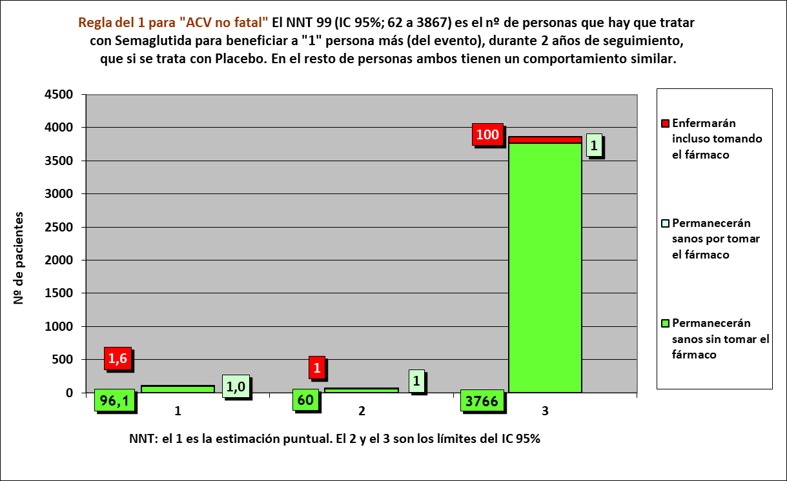
Resto de t sin éxito | 0.02 | 2 | 3
PtSLEv por la intervención | 0.01 | 196
tSLEv sin la intervención | 1.97 |  | 195
 | 2.00 | 198 | 198

 |  | 194 | 192 |  | NOTA:
Distribuir cuadros verdes tras todos los supervivientes al evento |  | 2.1 | 2.9 |  | puede representarse llegando los 99 pacientes, a los 2 años

ACV no fatal |  |  |  |  |  | Semaglutida |  | Placebo
Semaglutida, n= 1648 |  |  |  |  |  | Años |  | Años
Placebo, n= 1649 |  |  |  |  |  | 1 | 2 | 1 | 2
 |  |  |  | Personas | 99 |  |  |  |  | 99
En 2 años por HR |  |  |  |  | 98 |  |  |  |  | 98
Gráfico "Los 3 tiempos biográficos": Prolongación del tiempo medio de Supervivencia Libre de Evento (PtSLEv)
 | Resto de t sin éxito | PtSLEv por la intervención | tSLEv sin la intervención
años | 0.02 | 0.01 | 1.97
RA interv | RA contr | RAR | NNT |  | 97 |  |  |  |  | 97
1,61% | 2,62% | 1% | 99.0 |  | 96 |  |  |  |  | 96
destinos NNT | 1.6 | 1.0 | 96 |  | 95 |  |  |  |  | 95
 |  |  |  |  | 94 |  |  |  |  | 94
 |  |  |  |  | 93 |  |  |  |  | 93
 |  |  |  |  | 92 |  |  |  |  | 92
 |  |  |  |  | 91 |  |  |  |  | 91
 |  |  |  |  | 90 |  |  |  |  | 90
 |  |  |  |  | 89 |  |  |  |  | 89
 |  |  |  |  | 88 |  |  |  |  | 88
 |  |  |  |  | 87 |  |  |  |  | 87
 |  |  |  |  | 86 |  |  |  |  | 86
 |  |  |  |  | 85 |  |  |  |  | 85
 |  |  |  |  | 84 |  |  |  |  | 84
 |  |  |  |  | 83 |  |  |  |  | 83
 |  |  |  |  | 82 |  |  |  |  | 82
 |  |  |  |  | 81 |  |  |  |  | 81
 |  |  |  |  | 80 |  |  |  |  | 80
 |  |  |  |  | 79 |  |  |  |  | 79
 |  |  |  |  | 78 |  |  |  |  | 78
 |  |  |  |  | 77 |  |  |  |  | 77
 |  |  |  |  | 76 |  |  |  |  | 76
 |  |  |  |  | 75 |  |  |  |  | 75
 |  |  |  |  | 74 |  |  |  |  | 74
 |  |  |  |  | 73 |  |  |  |  | 73
 |  |  |  |  | 72 |  |  |  |  | 72
 |  |  |  |  | 71 |  |  |  |  | 71
 |  |  |  |  | 70 |  |  |  |  | 70
 |  |  |  |  | 69 |  |  |  |  | 69
 |  |  |  |  | 68 |  |  |  |  | 68
 |  |  |  |  | 67 |  |  |  |  | 67
 |  |  |  |  | 66 |  |  |  |  | 66
 |  |  |  |  | 65 |  |  |  |  | 65
 |  |  |  |  | 64 |  |  |  |  | 64
 |  |  |  |  | 63 |  |  |  |  | 63
 |  |  |  |  | 62 |  |  |  |  | 62
 |  |  |  |  | 61 |  |  |  |  | 61
 |  |  |  |  | 60 |  |  |  |  | 60
 |  |  |  |  | 59 |  |  |  |  | 59
 |  |  |  |  | 58 |  |  |  |  | 58
 |  |  |  |  | 57 |  |  |  |  | 57
 |  |  |  |  | 56 |  |  |  |  | 56
 |  |  |  |  | 55 |  |  |  |  | 55
 |  |  |  |  | 54 |  |  |  |  | 54
 |  |  |  |  | 53 |  |  |  |  | 53
 |  |  |  |  | 52 |  |  |  |  | 52
 |  |  |  |  | 51 |  |  |  |  | 51
 |  |  |  |  | 50 |  |  |  |  | 50
 |  |  |  |  | 49 |  |  |  |  | 49
 |  |  |  |  | 48 |  |  |  |  | 48
 |  |  |  |  | 47 |  |  |  |  | 47
 |  |  |  |  | 46 |  |  |  |  | 46
 |  |  |  |  | 45 |  |  |  |  | 45
 |  |  |  |  | 44 |  |  |  |  | 44
 |  |  |  |  | 43 |  |  |  |  | 43
 |  |  |  |  | 42 |  |  |  |  | 42
 |  |  |  |  | 41 |  |  |  |  | 41
 |  |  |  |  | 40 |  |  |  |  | 40
 |  |  |  |  | 39 |  |  |  |  | 39
 |  |  |  |  | 38 |  |  |  |  | 38
 |  |  |  |  | 37 |  |  |  |  | 37
 |  |  |  |  | 36 |  |  |  |  | 36
 |  |  |  |  | 35 |  |  |  |  | 35
 |  |  |  |  | 34 |  |  |  |  | 34
 |  |  |  |  | 33 |  |  |  |  | 33
 |  |  |  |  | 32 |  |  |  |  | 32
 |  |  |  |  | 31 |  |  |  |  | 31
 |  |  |  |  | 30 |  |  |  |  | 30
 |  |  |  |  | 29 |  |  |  |  | 29
 |  |  |  |  | 28 |  |  |  |  | 28
 |  |  |  |  | 27 |  |  |  |  | 27
 |  |  |  |  | 26 |  |  |  |  | 26
 |  |  |  |  | 25 |  |  |  |  | 25
 |  |  |  |  | 24 |  |  |  |  | 24
 |  |  |  |  | 23 |  |  |  |  | 23
 |  |  |  |  | 22 |  |  |  |  | 22
 |  |  |  |  | 21 |  |  |  |  | 21
 |  |  |  |  | 20 |  |  |  |  | 20
 |  |  |  |  | 19 |  |  |  |  | 19
 |  |  |  |  | 18 |  |  |  |  | 18
 |  |  |  |  | 17 |  |  |  |  | 17
 |  |  |  |  | 16 |  |  |  |  | 16
 |  |  |  |  | 15 |  |  |  |  | 15
 |  |  |  |  | 14 |  |  |  |  | 14
 |  |  |  |  | 13 |  |  |  |  | 13
 |  |  |  |  | 12 |  |  |  |  | 12
 |  |  |  |  | 11 |  |  |  |  | 11
 |  |  |  |  | 10 |  |  |  |  | 10
 |  |  |  |  | 9 |  |  |  |  | 9
 |  |  |  |  | 8 |  |  |  |  | 8
 |  |  |  |  | 7 |  |  |  |  | 7
 |  |  |  |  | 6 |  |  |  |  | 6
 |  |  |  |  | 5 |  |  |  |  | 5
 |  |  |  |  | 4 |  |  |  |  | 4
 |  |  |  |  | 3 |  |  |  |  | 3
 |  |  |  |  | 2 |  |  |  |  | 2
 |  |  |  |  | 1 |  |  |  |  | 1
 |  |  |  |  |  | 1 | 2 | 1 | 2
 |  |  |  |  |  | Años |  | Años
 |  |  |  |  |  | Semaglutida |  | Placebo

MortCV IM ACV x Rg1
Gráfico g-2.2: PtSLEv x Rg 1 en [MortCV, IAM o ACV]
Los 3 destinos del NNT | 45 | 3 | 1 | 41 |  |  | 20161110-ECA 2,1y, DM2 EnfCVóERC 83% [Semagl vs Plc], =Mort yCV, -ACV +Ret. Marso
 |  |  |  |  |  |  | Marso SP, Bain SC, Consoli A, Eliaschewitz FG, on behalf of the SUSTAIN-6 Investigators. Semaglutide and Cardiovascular Outcomes in Patients with Type 2 Diabetes. N Engl J Med. 2016 Nov 10;375(19):1834-1844.
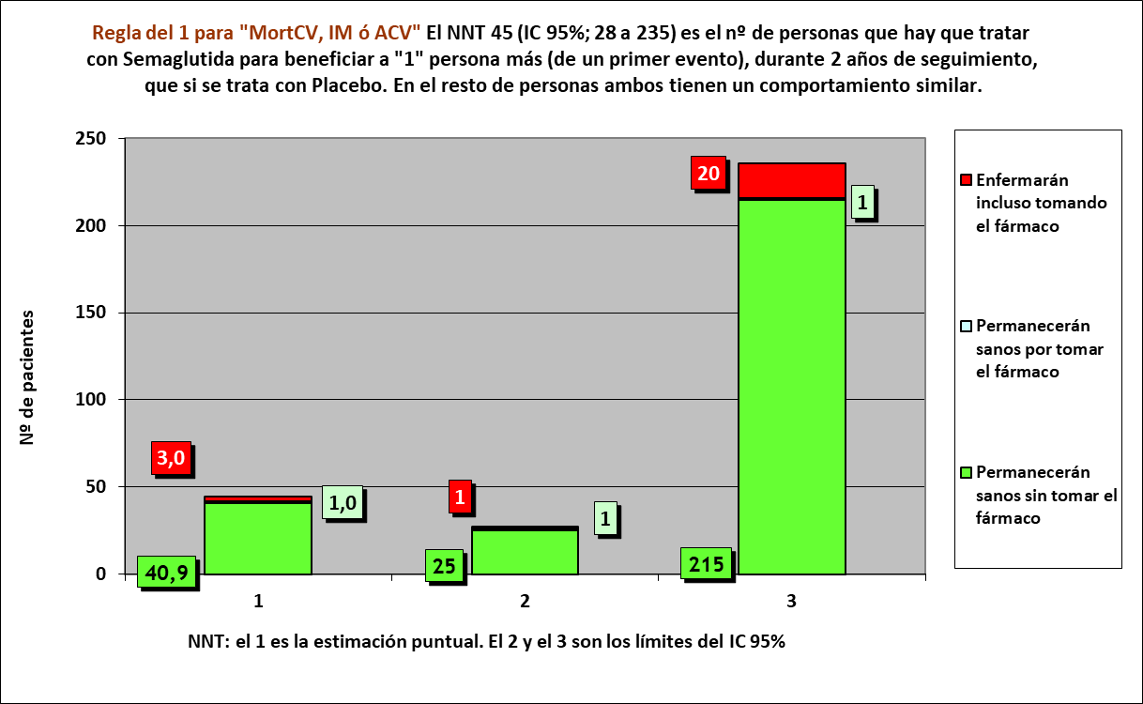
Los 3 tiempos biográficos | años | años de los 45 del grupo Interv | años de los 45 del grupo Contr
Resto de t sin éxito | 0.06 | 3 | 4
PtSLEv por la intervención | 0.02 | 87
tSLEv sin la intervención | 1.91 |  | 86
 | 2.00 | 90 | 90

 |  | 84 | 82 |  | NOTA:
Distribuir cuadros verdes tras todos los supervivientes al evento |  | 3.2 | 4.1 |  | puede representarse llegando los 45 pacientes, a los 2 años

[MortCV, IAM o ACV] |  |  |  |  |  | Semaglutida |  | Placebo
Semaglutida, n= 1648 |  |  |  |  |  | Años |  | Años
Placebo, n= 1649 |  |  |  |  |  | 1 | 2 | 1 | 2
 |  |  |  | Personas | 45 |  |  |  |  | 45
Gráfico "Los 3 tiempos biográficos": Prolongación del tiempo medio de Supervivencia al Evento (PtSLEv)
 | Resto de t sin éxito | PtSLEv por la intervención | tSLEv sin la intervención
años | 0.06 | 0.02 | 1.91
En 2 años por HR |  |  |  |  | 44 |  |  |  |  | 44
RA interv | RA contr | RAR | NNT |  | 43 |  |  |  |  | 43
6,65% | 8,88% | 2% | 44.8 |  | 42 |  |  |  |  | 42
destinos NNT | 3.0 | 1.0 | 40.9 |  | 41 |  |  |  |  | 41
 |  |  |  |  | 40 |  |  |  |  | 40
 |  |  |  |  | 39 |  |  |  |  | 39
 |  |  |  |  | 38 |  |  |  |  | 38
 |  |  |  |  | 37 |  |  |  |  | 37
 |  |  |  |  | 36 |  |  |  |  | 36
 |  |  |  |  | 35 |  |  |  |  | 35
 |  |  |  |  | 34 |  |  |  |  | 34
 |  |  |  |  | 33 |  |  |  |  | 33
 |  |  |  |  | 32 |  |  |  |  | 32
 |  |  |  |  | 31 |  |  |  |  | 31
 |  |  |  |  | 30 |  |  |  |  | 30
 |  |  |  |  | 29 |  |  |  |  | 29
 |  |  |  |  | 28 |  |  |  |  | 28
 |  |  |  |  | 27 |  |  |  |  | 27
 |  |  |  |  | 26 |  |  |  |  | 26
 |  |  |  |  | 25 |  |  |  |  | 25
 |  |  |  |  | 24 |  |  |  |  | 24
 |  |  |  |  | 23 |  |  |  |  | 23
 |  |  |  |  | 22 |  |  |  |  | 22
 |  |  |  |  | 21 |  |  |  |  | 21
 |  |  |  |  | 20 |  |  |  |  | 20
 |  |  |  |  | 19 |  |  |  |  | 19
 |  |  |  |  | 18 |  |  |  |  | 18
 |  |  |  |  | 17 |  |  |  |  | 17
 |  |  |  |  | 16 |  |  |  |  | 16
 |  |  |  |  | 15 |  |  |  |  | 15
 |  |  |  |  | 14 |  |  |  |  | 14
 |  |  |  |  | 13 |  |  |  |  | 13
 |  |  |  |  | 12 |  |  |  |  | 12
 |  |  |  |  | 11 |  |  |  |  | 11
 |  |  |  |  | 10 |  |  |  |  | 10
 |  |  |  |  | 9 |  |  |  |  | 9
 |  |  |  |  | 8 |  |  |  |  | 8
 |  |  |  |  | 7 |  |  |  |  | 7
 |  |  |  |  | 6 |  |  |  |  | 6
 |  |  |  |  | 5 |  |  |  |  | 5
 |  |  |  |  | 4 |  |  |  |  | 4
 |  |  |  |  | 3 |  |  |  |  | 3
 |  |  |  |  | 2 |  |  |  |  | 2
 |  |  |  |  | 1 |  |  |  |  | 1
 |  |  |  |  |  | 1 | 2 | 1 | 2
 |  |  |  |  |  | Años |  | Años
 |  |  |  |  |  | Semaglutida |  | Placebo

VarRenal x Rg1
Gráfico g-2.3: PtSLEv x Rg 1 en Viable renal combinada
Los 3 destinos del NNT | 46 | 2 | 1 | 43 |  |  | 20161110-ECA 2,1y, DM2 EnfCVóERC 83% [Semagl vs Plc], =Mort yCV, -ACV +Ret. Marso
 |  |  |  |  |  |  | Marso SP, Bain SC, Consoli A, Eliaschewitz FG, on behalf of the SUSTAIN-6 Investigators. Semaglutide and Cardiovascular Outcomes in Patients with Type 2 Diabetes. N Engl J Med. 2016 Nov 10;375(19):1834-1844.
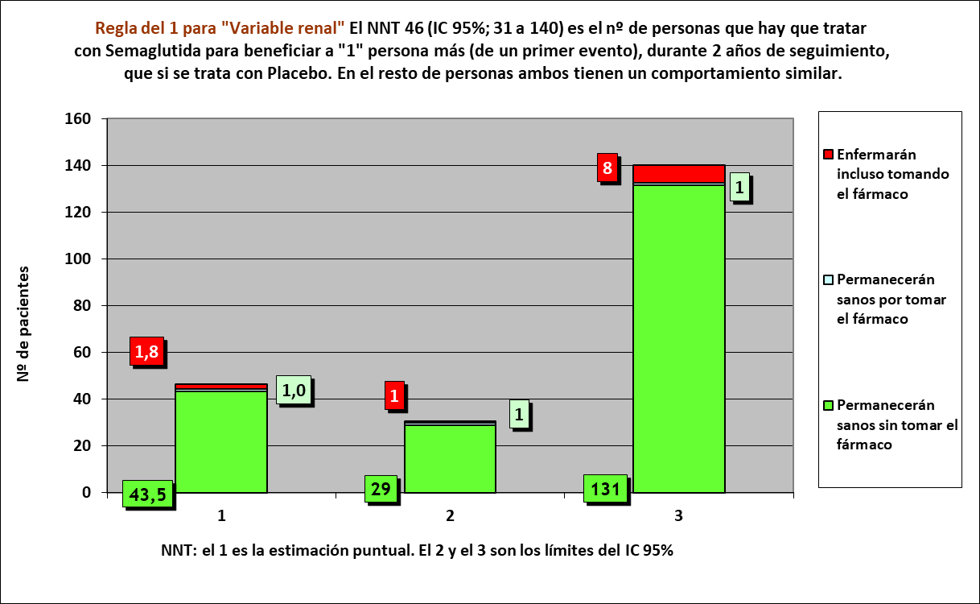
Los 3 tiempos biográficos | años | años de los 46 del grupo Interv | años de los 46 del grupo Contr
Resto de t sin éxito | 0.04 | 1.9 | 3.6
PtSLEv por la intervención | 0.04 | 90
tSLEv sin la intervención | 1.92 |  | 88
 | 2.00 | 92 | 92

 |  | 88 | 86 |  | NOTA:
Distribuir cuadros verdes tras todos los supervivientes al evento |  | 2.1 | 2.4 |  | puede representarse llegando los 46 pacientes, a los 2 años

VARIABLE RENAL: [macroalbuminuria persistente, duplicación persistente de creatinina, FGe < 45 ml/min, o terapia de reemplazo renal] |  |  |  |  |  | Semaglutida |  | Placebo
Semaglutida, n= 1648 |  |  |  |  |  | Años |  | Años
Placebo, n= 1649 |  |  |  |  |  | 1 | 2 | 1 | 2
 |  |  |  | Personas | 46 |  |  |  |  | 46
En 2 años por HR |  |  |  |  | 45 |  |  |  |  | 45
RA interv | RA contr | RAR | NNT |  | 44 |  |  |  |  | 44
3,96% | 6,12% | 2% | 46.3 |  | 43 |  |  |  |  | 43
destinos NNT | 1.8 | 1.0 | 43.5 |  | 42 |  |  |  |  | 42
 |  |  |  |  | 41 |  |  |  |  | 41
 |  |  |  |  | 40 |  |  |  |  | 40
 |  |  |  |  | 39 |  |  |  |  | 39
 |  |  |  |  | 38 |  |  |  |  | 38
 |  |  |  |  | 37 |  |  |  |  | 37
 |  |  |  |  | 36 |  |  |  |  | 36
 |  |  |  |  | 35 |  |  |  |  | 35
 |  |  |  |  | 34 |  |  |  |  | 34
 |  |  |  |  | 33 |  |  |  |  | 33
 |  |  |  |  | 32 |  |  |  |  | 32
 |  |  |  |  | 31 |  |  |  |  | 31
 |  |  |  |  | 30 |  |  |  |  | 30
 |  |  |  |  | 29 |  |  |  |  | 29
 |  |  |  |  | 28 |  |  |  |  | 28
 |  |  |  |  | 27 |  |  |  |  | 27
 |  |  |  |  | 26 |  |  |  |  | 26
 |  |  |  |  | 25 |  |  |  |  | 25
 |  |  |  |  | 24 |  |  |  |  | 24
 |  |  |  |  | 23 |  |  |  |  | 23
 |  |  |  |  | 22 |  |  |  |  | 22
 |  |  |  |  | 21 |  |  |  |  | 21
 |  |  |  |  | 20 |  |  |  |  | 20
 |  |  |  |  | 19 |  |  |  |  | 19
 |  |  |  |  | 18 |  |  |  |  | 18
 |  |  |  |  | 17 |  |  |  |  | 17
 |  |  |  |  | 16 |  |  |  |  | 16
 |  |  |  |  | 15 |  |  |  |  | 15
 |  |  |  |  | 14 |  |  |  |  | 14
 |  |  |  |  | 13 |  |  |  |  | 13
 |  |  |  |  | 12 |  |  |  |  | 12
 |  |  |  |  | 11 |  |  |  |  | 11
 |  |  |  |  | 10 |  |  |  |  | 10
 |  |  |  |  | 9 |  |  |  |  | 9
 |  |  |  |  | 8 |  |  |  |  | 8
 |  |  |  |  | 7 |  |  |  |  | 7
 |  |  |  |  | 6 |  |  |  |  | 6
 |  |  |  |  | 5 |  |  |  |  | 5
 |  |  |  |  | 4 |  |  |  |  | 4
 |  |  |  |  | 3 |  |  |  |  | 3
 |  |  |  |  | 2 |  |  |  |  | 2
 |  |  |  |  | 1 |  |  |  |  | 1
 |  |  |  |  |  | 1 | 2 | 1 | 2
 |  |  |  |  |  | Años |  | Años
 |  |  |  |  |  | Semaglutida |  | Placebo

